P203冲压件
 |  | 长 | 宽 | 厚 | 冲压力测算
 |  | 283.0 | 83.0 | 2.5 | 82
 |  | 295 | 145 | 2 | 79
序号 | 核价日期 | 物料代码 | 零件号 | 名称 | 图片 | 单件图号 | 零件名称 | 耗用量 | 材质 | 下料尺寸 |  |  | 未税单价 |  | 重量kg |  |  | 材料费 | 加工成本 |  |  |  |  |  | 系数 | 未税目标价 | 供应商 | 未税采购单价 | 是否完成模摊 | 对称件
 |  |  |  |  |  |  |  |  |  | 长mm | 宽mm | 厚mm | 材料 | 废铁 | 毛重 | 净重 | 废铁 |  | 工序 | 模具数量 | 吨位 | 工序费 | 出件数 | 合计 |  |  |  |  |  | 物料代码 | 零件号 | 名称
66 | 2025-04-19 | SCS0011566 |  | 滑轨连接板左件焊接总成 | 左舵 | SCS0006005 | 滑轨连接板左件 | 1 | QSTE420TM | 402.0 | 85.0 | 2.5 | 4.87 | 2.35 | 0.671 | 0.334 | 0.337 | 2.47 | 落料冲孔 | 1(共用) | 160T | 0.10 | 1.0 | 0.10 | 112% | 4.2369 |  |  |  |  |  | 左罩壳安装片
 |  |  |  |  |  | 6801257X0001A |  |  |  |  |  |  |  |  |  |  |  |  | 成型 | 1 | 液压机315T | 0.25 | 1.0 | 0.25
 |  |  |  |  |  |  |  |  |  |  |  |  |  |  |  |  |  |  | 3序 | 1 | 160T | 0.10 | 1.0 | 0.10
 |  |  |  |  |  | BFA0010055 | 焊接方螺母M10*1.0 | 2 | 细牙螺距是1mm，强度等级8级 |  |  |  | 0.11 |  |  |  |  | 0.23 | 4序 | 1 | 160T | 0.10 | 1.0 | 0.10
 |  |  |  |  |  |  |  |  |  |  |  |  |  |  |  |  |  |  | 5序 | 1 | 160T | 0.10 | 1.0 | 0.10
 |  |  |  |  |  |  |  |  |  |  |  |  |  |  |  |  |  |  | 6序 | 1 | 160T | 0.10 | 1.0 | 0.10
 |  |  |  |  |  |  |  |  |  |  |  |  |  |  |  |  |  |  | 7序 | 1 | 160T | 0.10 | 1.0 | 0.10
 |  |  |  |  |  |  |  |  |  |  |  |  |  |  |  |  |  |  | 8序 | 1 | 110T | 0.08 | 1.0 | 0.08
 |  |  |  |  |  |  |  |  |  |  |  |  |  |  |  |  |  |  | 9序 | 1 | 110T | 0.08 | 1.0 | 0.08
 |  |  |  |  |  |  |  |  |  |  |  |  |  |  |  |  |  |  | 焊接 | 2 |  | 0.10 | 1.0 | 0.10
 |  |  |  |  |  | 材料成本合计： |  |  |  |  |  |  |  |  |  |  |  | 2.70 | 加工成本合计： |  |  |  |  | 1.10
66 | 2025-04-19 | SCS0011567 |  | 滑轨连接板右件焊接总成 | 左舵 | SCS0006006 | 滑轨连接板右件 | 1 | QSTE420TM | 410.0 | 121.0 | 2.5 | 4.87 | 2.35 | 0.974 | 0.4108 | 0.563 | 3.42 | 落料冲孔 | 1(共用) | 160T | 0.10 | 1.0 | 0.10 | 112% | 4.7353 |  |  |  |  |  | 左罩壳安装片
 |  |  |  |  |  |  |  |  |  |  |  |  |  |  |  |  |  |  | 成型 | 1 | 液压机200T | 0.20 | 1.0 | 0.20
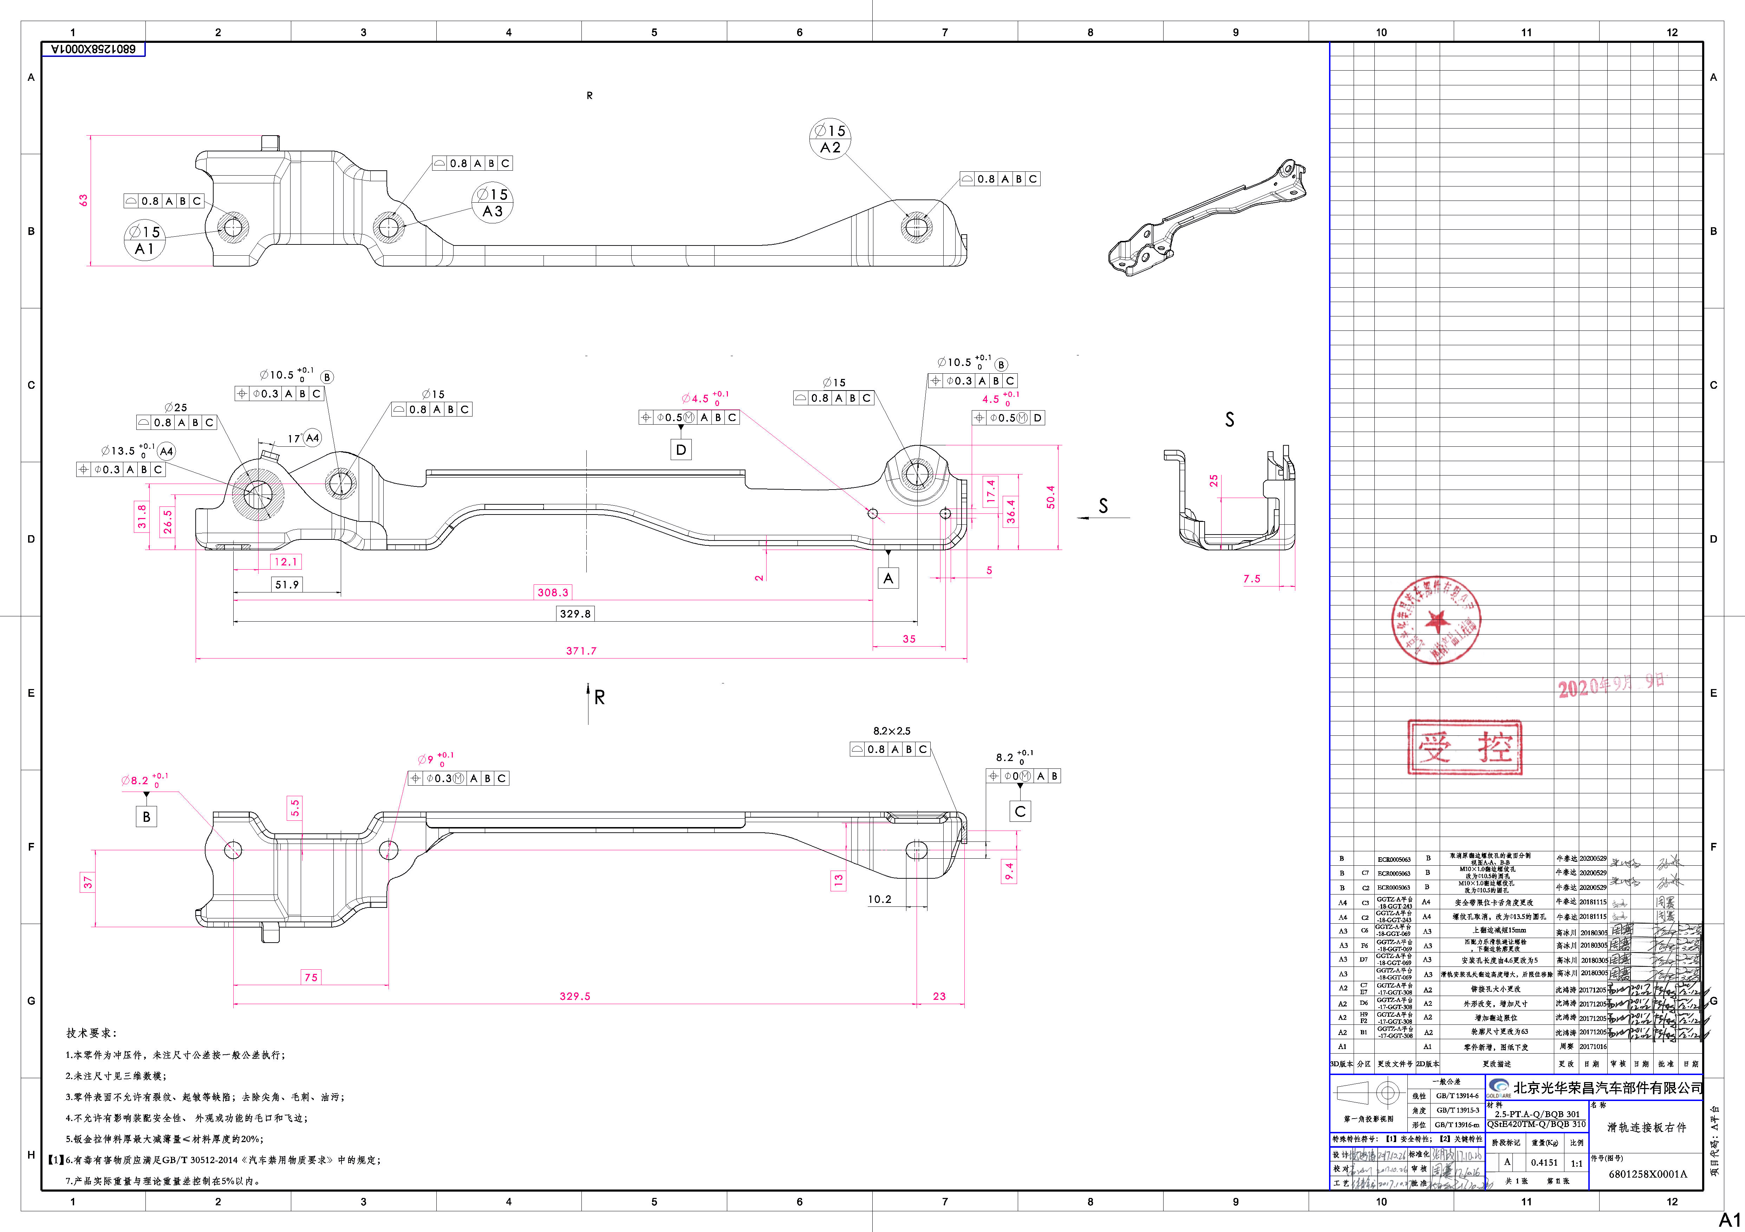
 |  |  |  |  |  |  |  |  |  |  |  |  |  |  |  |  |  |  | 3序 | 1 | 160T | 0.10 | 1.0 | 0.10
 |  |  |  |  |  | BFA0010055 | 焊接方螺母M10*1.0 | 2 | 细牙螺距是1mm，强度等级8级 |  |  |  | 0.11 |  |  |  |  | 0.23 | 4序 | 1 | 160T | 0.10 | 1.0 | 0.10
 |  |  |  |  |  |  |  |  |  |  |  |  |  |  |  |  |  |  | 焊接 | 2 |  | 0.10 | 1.0 | 0.10

 |  |  |  |  |  | 材料成本合计： |  |  |  |  |  |  |  |  |  |  |  | 3.65 | 加工成本合计： |  |  |  |  | 0.60
66 | 2025-04-19 | SCS0009025 |  | 滑轨连接板左件焊接总成 | 右舵 | SCS0009026 | 滑轨连接板左件 | 1 | QSTE420TM | 402.0 | 85.0 | 2.5 | 4.87 | 2.35 | 0.671 | 0.334 | 0.337 | 2.47 | 落料冲孔 | 1(共用) | 160T | 0.10 | 1.0 | 0.10 | 112% | 3.8449 |  |  |  |  |  | 左罩壳安装片
 |  |  |  |  |  |  |  |  |  |  |  |  |  |  |  |  |  |  | 成型 | 1 | 液压机315T | 0.25 | 1.0 | 0.25
 |  |  |  |  |  |  |  |  |  |  |  |  |  |  |  |  |  |  | 3序 | 1 | 160T | 0.10 | 1.0 | 0.10
 |  |  |  |  |  | BFA0010055 | 焊接方螺母M10*1.0 | 2 | 细牙螺距是1mm，强度等级8级 |  |  |  | 0.11 |  |  |  |  | 0.23 | 4序 | 1 | 160T | 0.10 | 1.0 | 0.10
 |  |  |  |  |  |  |  |  |  |  |  |  |  |  |  |  |  |  | 5序 | 1 | 160T | 0.10 | 1.0 | 0.10
 |  |  |  |  |  |  |  |  |  |  |  |  |  |  |  |  |  |  | 焊接 | 2 |  | 0.10 | 1.0 | 0.10

 |  |  |  |  |  | 材料成本合计： |  |  |  |  |  |  |  |  |  |  |  | 2.70 | 加工成本合计： |  |  |  |  | 0.75
66 | 2025-04-19 | SCS0009027 |  | 滑轨连接板右件焊接总成 | 右舵 | SCS0009028 | 滑轨连接板右件 | 1 | QSTE420TM | 410.0 | 121.0 | 2.5 | 4.87 | 2.35 | 0.974 | 0.4108 | 0.563 | 3.42 | 落料冲孔 | 1(共用) | 160T | 0.10 | 1.0 | 0.10 | 112% | 4.7913 |  |  |  |  |  | 左罩壳安装片
 |  |  |  |  |  |  |  |  |  |  |  |  |  |  |  |  |  |  | 成型 | 1 | 液压机315T | 0.25 | 1.0 | 0.25
 |  |  |  |  |  |  |  |  |  |  |  |  |  |  |  |  |  |  | 3序 | 1 | 160T | 0.10 | 1.0 | 0.10
 |  |  |  |  |  | BFA0010055 | 焊接方螺母M10*1.0 | 2 | 细牙螺距是1mm，强度等级8级 |  |  |  | 0.11 |  |  |  |  | 0.23 | 4序 | 1 | 160T | 0.10 | 1.0 | 0.10
 |  |  |  |  |  |  |  |  |  |  |  |  |  |  |  |  |  |  | 焊接 | 2 |  | 0.10 | 1.0 | 0.10

 |  |  |  |  |  | 材料成本合计： |  |  |  |  |  |  |  |  |  |  |  | 3.65 | 加工成本合计： |  |  |  |  | 0.65

